상품제안서
MUAMUA 맥세이프 그립톡 홀더 핸드폰 거치대 스몰링 | 상품코드: F30702

 |  |  |  |  |  |  | 02-412-0044 | www.easy1.co.kr
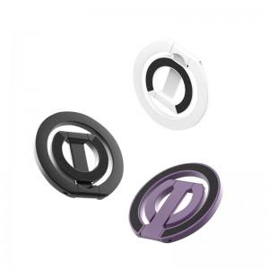

【상세/제작정보】 | 맥세이프 그립톡/인쇄 사이즈 위치,중앙 8x25mm/카톡박스 100개 1박스/포장불가/블랙,화이트,퍼플

【인쇄/포장옵션】 | 레이저 / 시판박스

【공급단가】 | 수량 | 100~ | 300~ | 500~ | 1,000~ | 3,000~
*VAT별도 | 단가 | 10,620원 | 10,450원 | 10,200원 | 9,940원 | 9,770원
 | 블랙,퍼플,핑크 | 10,620원 | 10,450원 | 10,200원 | 9,940원 | 9,770원

【상품 URL】 | http://www.easy1.co.kr/src/goods_detail.php?gdno=30702

